상품제안서
수묵화 상패 HB-7314 | 상품코드: S18586

 |  |  |  |  |  |  | 02-713-8555 | www.synergygift.co.kr
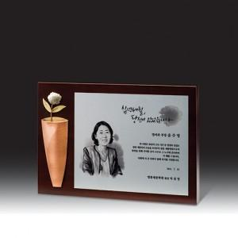

【상세/제작정보】

【인쇄/포장옵션】 | 기타 / 우단케이스

【공급단가】 | 수량 | 3~ | 30~ | 50~ | 100~ | 500~
*VAT별도 | 단가 | 254,800원 | 241,080원 | 229,320원 | 223,440원 | 219,520원

【상품 URL】 | https://www.synergygift.co.kr:443/src/goods_detail.php?gdno=13548

